P 4-7a (fig)
fig. 4-7a : | Lârmbelastung* durch Straßenund Bahnverkehr in der Wallonie (2008)
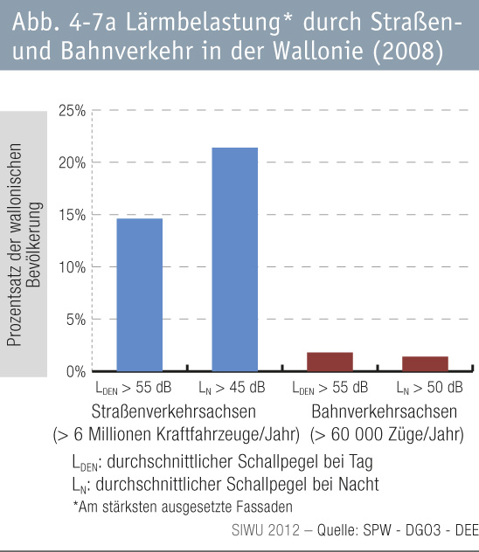

P 4-7b (fig)
fig 4-7b : | Lärmbelastete Wohnungen an wallonischen Flughäfen
